Трикотаж
 |  |  |  | info@likadress.ru | К оплате: | 0.00 руб
 |  | Прайс-каталог | 8-800-250-95-37

 |  | производителя трикотажа LikaDress.ru |  | ул. Наговицыной-Икрянистовой, д. 6
 |  | 28.10.2019 3:02 |  | г. Иваново, Россия, 153002
Фотография | Артикул | Название | Ссылка на сайт | Размер | Цена | Заказ, шт | Сумма
 | 5988 | Брюки Таинственные цветы 8С Арт. 5988 | https://likadress.ru/catalog/~bryuki_tainstvennye_cvety_8s_5988 | 44 | 390.00 руб | 0 | 0.00 руб
 |  |  |  | 46 | 390.00 руб | 0 | 0.00 руб
 |  |  |  | 48 | 390.00 руб | 0 | 0.00 руб
 |  |  |  | 50 | 390.00 руб | 0 | 0.00 руб
 |  |  |  | 52 | 390.00 руб | 0 | 0.00 руб
 |  |  |  | 54 | 390.00 руб | 0 | 0.00 руб
 |  |  |  | 56 | 390.00 руб | 0 | 0.00 руб
 |  |  |  | 58 | 390.00 руб | 0 | 0.00 руб

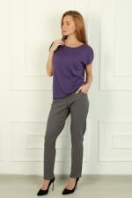 | 5888 | Брюки Лён А Арт. 5888 | https://likadress.ru/catalog/~bryuki_lyon_a_5888 | 48 | 750.00 руб | 0 | 0.00 руб
 |  |  |  | 50 | 750.00 руб | 0 | 0.00 руб
 |  |  |  | 52 | 750.00 руб | 0 | 0.00 руб
 |  |  |  | 54 | 750.00 руб | 0 | 0.00 руб
 |  |  |  | 56 | 750.00 руб | 0 | 0.00 руб
 |  |  |  | 60 | 800.00 руб | 0 | 0.00 руб
 |  |  |  | 62 | 800.00 руб | 0 | 0.00 руб
 |  |  |  | 58 | 750.00 руб | 0 | 0.00 руб
 |  |  |  | 44 | 750.00 руб | 0 | 0.00 руб
 |  |  |  | 46 | 750.00 руб | 0 | 0.00 руб

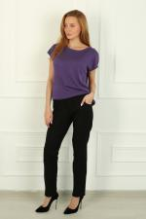 | 5887 | Брюки Лён Ч Арт. 5887 | https://likadress.ru/catalog/~bryuki_lyon_ch_5887 | 48 | 750.00 руб | 0 | 0.00 руб
 |  |  |  | 50 | 750.00 руб | 0 | 0.00 руб
 |  |  |  | 52 | 750.00 руб | 0 | 0.00 руб
 |  |  |  | 54 | 750.00 руб | 0 | 0.00 руб
 |  |  |  | 56 | 750.00 руб | 0 | 0.00 руб
 |  |  |  | 60 | 800.00 руб | 0 | 0.00 руб
 |  |  |  | 62 | 800.00 руб | 0 | 0.00 руб
 |  |  |  | 58 | 750.00 руб | 0 | 0.00 руб
 |  |  |  | 44 | 750.00 руб | 0 | 0.00 руб
 |  |  |  | 46 | 750.00 руб | 0 | 0.00 руб

 | 5806 | Брюки Дольче 8С Арт. 5806 | https://likadress.ru/catalog/~bryuki_dolche_8s_5806 | 44 | 390.00 руб | 0 | 0.00 руб
 |  |  |  | 46 | 390.00 руб | 0 | 0.00 руб
 |  |  |  | 48 | 390.00 руб | 0 | 0.00 руб
 |  |  |  | 50 | 390.00 руб | 0 | 0.00 руб
 |  |  |  | 52 | 390.00 руб | 0 | 0.00 руб
 |  |  |  | 54 | 390.00 руб | 0 | 0.00 руб
 |  |  |  | 56 | 390.00 руб | 0 | 0.00 руб
 |  |  |  | 58 | 390.00 руб | 0 | 0.00 руб

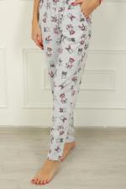 | 5805 | Брюки Дольче 7С Арт. 5805 | https://likadress.ru/catalog/~bryuki_dolche_7s_5805 | 44 | 430.00 руб | 0 | 0.00 руб
 |  |  |  | 46 | 430.00 руб | 0 | 0.00 руб
 |  |  |  | 48 | 430.00 руб | 0 | 0.00 руб
 |  |  |  | 50 | 430.00 руб | 0 | 0.00 руб
 |  |  |  | 52 | 430.00 руб | 0 | 0.00 руб
 |  |  |  | 54 | 430.00 руб | 0 | 0.00 руб
 |  |  |  | 56 | 430.00 руб | 0 | 0.00 руб
 |  |  |  | 58 | 430.00 руб | 0 | 0.00 руб

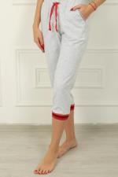 | 5804 | Брюки Дольче 6С Арт. 5804 | https://likadress.ru/catalog/~bryuki_dolche_6s_5804 | 44 | 440.00 руб | 0 | 0.00 руб
 |  |  |  | 46 | 440.00 руб | 0 | 0.00 руб
 |  |  |  | 48 | 440.00 руб | 0 | 0.00 руб
 |  |  |  | 50 | 440.00 руб | 0 | 0.00 руб
 |  |  |  | 52 | 440.00 руб | 0 | 0.00 руб
 |  |  |  | 54 | 440.00 руб | 0 | 0.00 руб
 |  |  |  | 56 | 440.00 руб | 0 | 0.00 руб
 |  |  |  | 58 | 440.00 руб | 0 | 0.00 руб

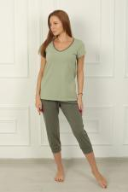 | 5795 | Бриджи Family Look 5З Арт. 5795 | https://likadress.ru/catalog/~bridzhi_family_look_5z_5795 | 56 | 430.00 руб | 0 | 0.00 руб
 |  |  |  | 58 | 430.00 руб | 0 | 0.00 руб
 |  |  |  | 44 | 430.00 руб | 0 | 0.00 руб
 |  |  |  | 46 | 430.00 руб | 0 | 0.00 руб
 |  |  |  | 48 | 430.00 руб | 0 | 0.00 руб
 |  |  |  | 50 | 430.00 руб | 0 | 0.00 руб
 |  |  |  | 52 | 430.00 руб | 0 | 0.00 руб
 |  |  |  | 54 | 430.00 руб | 0 | 0.00 руб

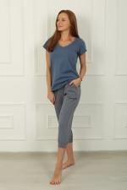 | 5794 | Бриджи Family Look 5С Арт. 5794 | https://likadress.ru/catalog/~bridzhi_family_look_5s_5794 | 56 | 430.00 руб | 0 | 0.00 руб
 |  |  |  | 58 | 430.00 руб | 0 | 0.00 руб
 |  |  |  | 44 | 430.00 руб | 0 | 0.00 руб
 |  |  |  | 46 | 430.00 руб | 0 | 0.00 руб
 |  |  |  | 48 | 430.00 руб | 0 | 0.00 руб
 |  |  |  | 50 | 430.00 руб | 0 | 0.00 руб
 |  |  |  | 52 | 430.00 руб | 0 | 0.00 руб
 |  |  |  | 54 | 430.00 руб | 0 | 0.00 руб

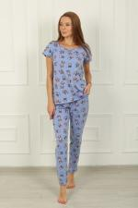 | 5755 | Брюки Дольче 7Ф Арт. 5755 | https://likadress.ru/catalog/~bryuki_dolche_7f_5755 | 44 | 430.00 руб | 0 | 0.00 руб
 |  |  |  | 46 | 430.00 руб | 0 | 0.00 руб
 |  |  |  | 48 | 430.00 руб | 0 | 0.00 руб
 |  |  |  | 50 | 430.00 руб | 0 | 0.00 руб
 |  |  |  | 52 | 430.00 руб | 0 | 0.00 руб
 |  |  |  | 54 | 430.00 руб | 0 | 0.00 руб
 |  |  |  | 56 | 430.00 руб | 0 | 0.00 руб
 |  |  |  | 58 | 430.00 руб | 0 | 0.00 руб

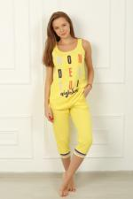 | 5754 | Брюки Дольче 6Ж Арт. 5754 | https://likadress.ru/catalog/~bryuki_dolche_6zh_5754 | 44 | 440.00 руб | 0 | 0.00 руб
 |  |  |  | 46 | 440.00 руб | 0 | 0.00 руб
 |  |  |  | 48 | 440.00 руб | 0 | 0.00 руб
 |  |  |  | 50 | 440.00 руб | 0 | 0.00 руб
 |  |  |  | 52 | 440.00 руб | 0 | 0.00 руб
 |  |  |  | 54 | 440.00 руб | 0 | 0.00 руб
 |  |  |  | 56 | 440.00 руб | 0 | 0.00 руб
 |  |  |  | 58 | 440.00 руб | 0 | 0.00 руб

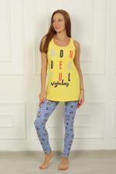 | 5753 | Брюки Дольче 8Ф Арт. 5753 | https://likadress.ru/catalog/~bryuki_dolche_8f_5753 | 44 | 390.00 руб | 0 | 0.00 руб
 |  |  |  | 46 | 390.00 руб | 0 | 0.00 руб
 |  |  |  | 48 | 390.00 руб | 0 | 0.00 руб
 |  |  |  | 50 | 390.00 руб | 0 | 0.00 руб
 |  |  |  | 52 | 390.00 руб | 0 | 0.00 руб
 |  |  |  | 54 | 390.00 руб | 0 | 0.00 руб
 |  |  |  | 56 | 390.00 руб | 0 | 0.00 руб
 |  |  |  | 58 | 390.00 руб | 0 | 0.00 руб

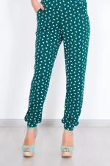 | 5728 | Брюки Райский сад Арт. 5728 | https://likadress.ru/catalog/~bryuki_rajskij_sad_5728 | 44 | 490.00 руб | 0 | 0.00 руб
 |  |  |  | 46 | 490.00 руб | 0 | 0.00 руб
 |  |  |  | 48 | 490.00 руб | 0 | 0.00 руб
 |  |  |  | 50 | 490.00 руб | 0 | 0.00 руб
 |  |  |  | 52 | 490.00 руб | 0 | 0.00 руб
 |  |  |  | 54 | 490.00 руб | 0 | 0.00 руб
 |  |  |  | 56 | 490.00 руб | 0 | 0.00 руб
 |  |  |  | 58 | 490.00 руб | 0 | 0.00 руб

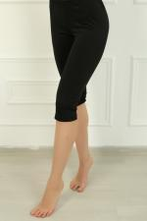 | 5564 | Бриджи женские Релакс Арт. 5564 | https://likadress.ru/catalog/~bridzhi_zhenskie_relaks_5564 | 60 | 300.00 руб | 0 | 0.00 руб

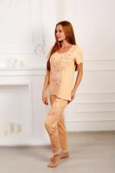 | 5558 | Брюки Мистические цветы 9М Арт. 5558 | https://likadress.ru/catalog/~bryuki_misticheskie_cvety_9m_5558 | 44 | 470.00 руб | 0 | 0.00 руб
 |  |  |  | 46 | 470.00 руб | 0 | 0.00 руб
 |  |  |  | 48 | 470.00 руб | 0 | 0.00 руб
 |  |  |  | 50 | 470.00 руб | 0 | 0.00 руб
 |  |  |  | 52 | 470.00 руб | 0 | 0.00 руб
 |  |  |  | 54 | 470.00 руб | 0 | 0.00 руб
 |  |  |  | 56 | 470.00 руб | 0 | 0.00 руб
 |  |  |  | 58 | 470.00 руб | 0 | 0.00 руб

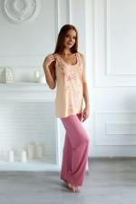 | 5555 | Брюки Мистические цветы 4Р Арт. 5555 | https://likadress.ru/catalog/~bryuki_misticheskie_cvety_4r_5555 | 44 | 540.00 руб | 0 | 0.00 руб
 |  |  |  | 46 | 540.00 руб | 0 | 0.00 руб
 |  |  |  | 48 | 540.00 руб | 0 | 0.00 руб
 |  |  |  | 50 | 540.00 руб | 0 | 0.00 руб
 |  |  |  | 52 | 540.00 руб | 0 | 0.00 руб
 |  |  |  | 54 | 540.00 руб | 0 | 0.00 руб
 |  |  |  | 56 | 540.00 руб | 0 | 0.00 руб
 |  |  |  | 58 | 540.00 руб | 0 | 0.00 руб

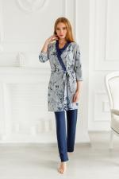 | 5503 | Брюки Таинственные цветы 4С Арт. 5503 | https://likadress.ru/catalog/~bryuki_tainstvennye_cvety_4s_5503 | 44 | 460.00 руб | 0 | 0.00 руб
 |  |  |  | 46 | 460.00 руб | 0 | 0.00 руб

 | 5500 | Брюки Элефант 9С Арт. 5500 | https://likadress.ru/catalog/~bryuki_elefant_9s_5500 | 56 | 490.00 руб | 0 | 0.00 руб
 |  |  |  | 58 | 490.00 руб | 0 | 0.00 руб

 | 5499 | Брюки Элефант 9К Арт. 5499 | https://likadress.ru/catalog/~bryuki_elefant_9k_5499 | 44 | 490.00 руб | 0 | 0.00 руб
 |  |  |  | 46 | 490.00 руб | 0 | 0.00 руб
 |  |  |  | 48 | 490.00 руб | 0 | 0.00 руб
 |  |  |  | 50 | 490.00 руб | 0 | 0.00 руб
 |  |  |  | 52 | 490.00 руб | 0 | 0.00 руб
 |  |  |  | 54 | 490.00 руб | 0 | 0.00 руб
 |  |  |  | 56 | 490.00 руб | 0 | 0.00 руб
 |  |  |  | 58 | 490.00 руб | 0 | 0.00 руб

 | 5470 | Брюки Таинственные цветы 5С Арт. 5470 | https://likadress.ru/catalog/~bryuki_tainstvennye_cvety_5s_5470 | 44 | 450.00 руб | 0 | 0.00 руб
 |  |  |  | 46 | 450.00 руб | 0 | 0.00 руб
 |  |  |  | 48 | 450.00 руб | 0 | 0.00 руб
 |  |  |  | 52 | 450.00 руб | 0 | 0.00 руб
 |  |  |  | 54 | 450.00 руб | 0 | 0.00 руб
 |  |  |  | 56 | 450.00 руб | 0 | 0.00 руб
 |  |  |  | 58 | 450.00 руб | 0 | 0.00 руб

 | 5459 | Брюки Элефант 5Ф Арт. 5459 | https://likadress.ru/catalog/~bryuki_elefant_5f_5459 | 44 | 530.00 руб | 0 | 0.00 руб
 |  |  |  | 46 | 530.00 руб | 0 | 0.00 руб
 |  |  |  | 48 | 530.00 руб | 0 | 0.00 руб
 |  |  |  | 50 | 530.00 руб | 0 | 0.00 руб
 |  |  |  | 52 | 530.00 руб | 0 | 0.00 руб
 |  |  |  | 54 | 530.00 руб | 0 | 0.00 руб
 |  |  |  | 56 | 530.00 руб | 0 | 0.00 руб
 |  |  |  | 58 | 530.00 руб | 0 | 0.00 руб

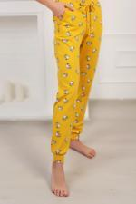 | 5458 | Брюки Элефант 5Ж Арт. 5458 | https://likadress.ru/catalog/~bryuki_elefant_5zh_5458 | 44 | 530.00 руб | 0 | 0.00 руб
 |  |  |  | 46 | 530.00 руб | 0 | 0.00 руб
 |  |  |  | 48 | 530.00 руб | 0 | 0.00 руб
 |  |  |  | 50 | 530.00 руб | 0 | 0.00 руб
 |  |  |  | 52 | 530.00 руб | 0 | 0.00 руб
 |  |  |  | 54 | 530.00 руб | 0 | 0.00 руб
 |  |  |  | 56 | 530.00 руб | 0 | 0.00 руб
 |  |  |  | 58 | 530.00 руб | 0 | 0.00 руб

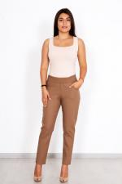 | 5396 | Брюки Лён К Арт. 5396 | https://likadress.ru/catalog/~bryuki_lyon_k_5396 | 48 | 750.00 руб | 0 | 0.00 руб
 |  |  |  | 50 | 750.00 руб | 0 | 0.00 руб
 |  |  |  | 52 | 750.00 руб | 0 | 0.00 руб
 |  |  |  | 54 | 750.00 руб | 0 | 0.00 руб
 |  |  |  | 56 | 750.00 руб | 0 | 0.00 руб
 |  |  |  | 60 | 800.00 руб | 0 | 0.00 руб
 |  |  |  | 62 | 800.00 руб | 0 | 0.00 руб
 |  |  |  | 58 | 750.00 руб | 0 | 0.00 руб
 |  |  |  | 44 | 750.00 руб | 0 | 0.00 руб
 |  |  |  | 46 | 750.00 руб | 0 | 0.00 руб

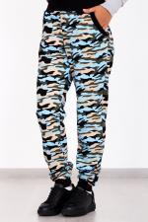 | 5317 | Брюки женские Хаки Арт. 5317 | https://likadress.ru/catalog/~bryuki_zhenskie_xaki_5317 | 44 | 390.00 руб | 0 | 0.00 руб
 |  |  |  | 46 | 390.00 руб | 0 | 0.00 руб
 |  |  |  | 48 | 390.00 руб | 0 | 0.00 руб
 |  |  |  | 50 | 390.00 руб | 0 | 0.00 руб
 |  |  |  | 52 | 390.00 руб | 0 | 0.00 руб
 |  |  |  | 54 | 390.00 руб | 0 | 0.00 руб
 |  |  |  | 56 | 390.00 руб | 0 | 0.00 руб
 |  |  |  | 58 | 390.00 руб | 0 | 0.00 руб

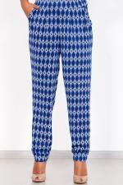 | 5280 | Брюки Шахерезада С Арт. 5280 | https://likadress.ru/catalog/~bryuki_shaxerezada_s_5280 | 56 | 490.00 руб | 0 | 0.00 руб
 |  |  |  | 64 | 560.00 руб | 0 | 0.00 руб
 |  |  |  | 58 | 490.00 руб | 0 | 0.00 руб

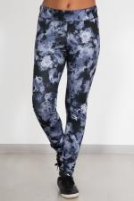 | 3942 | Легинсы Спортивные Арт. 3942 | https://likadress.ru/catalog/~leginsy_sportivnye_3942 | 44 | 530.00 руб | 0 | 0.00 руб
 |  |  |  | 46 | 530.00 руб | 0 | 0.00 руб
 |  |  |  | 48 | 530.00 руб | 0 | 0.00 руб
 |  |  |  | 50 | 530.00 руб | 0 | 0.00 руб
 |  |  |  | 52 | 530.00 руб | 0 | 0.00 руб
 |  |  |  | 54 | 530.00 руб | 0 | 0.00 руб

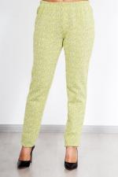 | 3534 | Брюки Дудочки Арт. 3534 | https://likadress.ru/catalog/~bryuki_dudochki_3534 | 44 | 590.00 руб | 0 | 0.00 руб
 |  |  |  | 46 | 590.00 руб | 0 | 0.00 руб
 |  |  |  | 48 | 590.00 руб | 0 | 0.00 руб
 |  |  |  | 50 | 590.00 руб | 0 | 0.00 руб

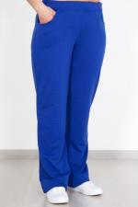 | 3274 | Брюки женские футер Арт. 3274 | https://likadress.ru/catalog/~bryuki_zhenskie_futer_3274 | 44 | 450.00 руб | 0 | 0.00 руб
 |  |  |  | 46 | 450.00 руб | 0 | 0.00 руб

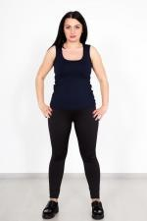 | 3182 | Легинсы Релакс Арт. 3182 | https://likadress.ru/catalog/~leginsy_relaks_3182 | 44 | 490.00 руб | 0 | 0.00 руб
 |  |  |  | 46 | 490.00 руб | 0 | 0.00 руб
 |  |  |  | 48 | 490.00 руб | 0 | 0.00 руб
 |  |  |  | 50 | 490.00 руб | 0 | 0.00 руб
 |  |  |  | 52 | 490.00 руб | 0 | 0.00 руб
 |  |  |  | 54 | 490.00 руб | 0 | 0.00 руб
 |  |  |  | 56 | 490.00 руб | 0 | 0.00 руб
 |  |  |  | 58 | 490.00 руб | 0 | 0.00 руб

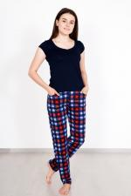 | 3181 | Брюки домашние Уют Арт. 3181 | https://likadress.ru/catalog/~bryuki_domashnie_uyut_3181 | 48 | 390.00 руб | 0 | 0.00 руб
 |  |  |  | 50 | 390.00 руб | 0 | 0.00 руб
 |  |  |  | 52 | 390.00 руб | 0 | 0.00 руб
 |  |  |  | 54 | 390.00 руб | 0 | 0.00 руб
 |  |  |  | 56 | 390.00 руб | 0 | 0.00 руб
 |  |  |  | 58 | 390.00 руб | 0 | 0.00 руб
 |  |  |  | 60 | 420.00 руб | 0 | 0.00 руб
 |  |  |  | 62 | 420.00 руб | 0 | 0.00 руб

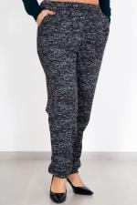 | 2828 | Брюки Элаиза Арт. 2828 | https://likadress.ru/catalog/~bryuki_elaiza_2828 | 44 | 620.00 руб | 0 | 0.00 руб
 |  |  |  | 46 | 620.00 руб | 0 | 0.00 руб

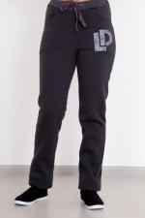 | 2683 | Брюки женские Меган Арт. 2683 | https://likadress.ru/catalog/~bryuki_zhenskie_megan__2683 | 52 | 490.00 руб | 0 | 0.00 руб
 |  |  |  | 58 | 490.00 руб | 0 | 0.00 руб

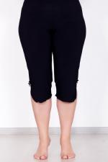 | 2387 | Брюки Капри Арт. 2387 | https://likadress.ru/catalog/~bryuki_kapri__2387 | 52 | 420.00 руб | 0 | 0.00 руб
 |  |  |  | 54 | 420.00 руб | 0 | 0.00 руб
 |  |  |  | 56 | 420.00 руб | 0 | 0.00 руб
 |  |  |  | 58 | 420.00 руб | 0 | 0.00 руб
 |  |  |  | 60 | 450.00 руб | 0 | 0.00 руб
 |  |  |  | 62 | 450.00 руб | 0 | 0.00 руб

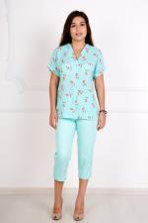 | 2384 | Брюки Ирма Арт. 2384 | https://likadress.ru/catalog/~bryuki_irma_2384 | 44 | 670.00 руб | 0 | 0.00 руб
 |  |  |  | 46 | 670.00 руб | 0 | 0.00 руб

 | 2382 | Брюки Ирма Арт. 2382 | https://likadress.ru/catalog/~bryuki_irma__2382 | 44 | 670.00 руб | 0 | 0.00 руб
 |  |  |  | 46 | 670.00 руб | 0 | 0.00 руб
 |  |  |  | 48 | 670.00 руб | 0 | 0.00 руб
 |  |  |  | 50 | 670.00 руб | 0 | 0.00 руб
 |  |  |  | 52 | 670.00 руб | 0 | 0.00 руб
 |  |  |  | 54 | 670.00 руб | 0 | 0.00 руб

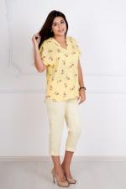 | 2380 | Брюки Ирма Арт. 2380 | https://likadress.ru/catalog/~bryuki_irma__2380 | 44 | 670.00 руб | 0 | 0.00 руб
 |  |  |  | 46 | 670.00 руб | 0 | 0.00 руб

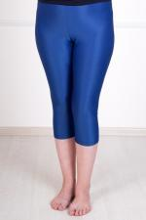 | 1846 | Легинсы женские Арт. 1846 | https://likadress.ru/catalog/~leginsy_zhenskie_1846 | 40 | 190.00 руб | 0 | 0.00 руб
 |  |  |  | 42 | 190.00 руб | 0 | 0.00 руб
 |  |  |  | 44 | 190.00 руб | 0 | 0.00 руб
 |  |  |  | 46 | 190.00 руб | 0 | 0.00 руб
 |  |  |  | 38 | 190.00 руб | 0 | 0.00 руб

 | 1355 | Брюки Жаккард Арт. 1355 | https://likadress.ru/catalog/~bryuki_zhakkard__1355 | 42 | 450.00 руб | 0 | 0.00 руб
 |  |  |  | 44 | 450.00 руб | 0 | 0.00 руб

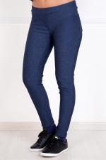 | 952 | Джилегенсы Арт. 952 | https://likadress.ru/catalog/~dzhilegensy_952 | 40 | 490.00 руб | 0 | 0.00 руб
 |  |  |  | 42 | 490.00 руб | 0 | 0.00 руб

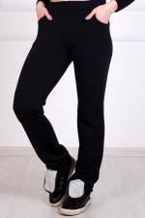 | 66 | Брюки женские футер Арт. 66 | https://likadress.ru/catalog/~bryuki_zhenskie_futer__66 | 48 | 450.00 руб | 0 | 0.00 руб
 |  |  |  | 50 | 450.00 руб | 0 | 0.00 руб
 |  |  |  | 52 | 450.00 руб | 0 | 0.00 руб
 |  |  |  | 54 | 450.00 руб | 0 | 0.00 руб
 |  |  |  | 56 | 450.00 руб | 0 | 0.00 руб
 |  |  |  | 58 | 450.00 руб | 0 | 0.00 руб
 |  |  |  | 60 | 480.00 руб | 0 | 0.00 руб
 |  |  |  | 62 | 480.00 руб | 0 | 0.00 руб

